Capa
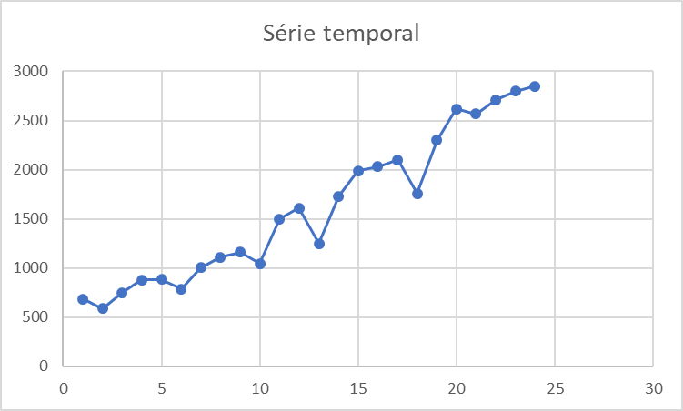
Métodos de Previsão para Modelos com Tendência e Nenhuma Sazonalidade

4. | Modelo de Previsão com Média Móvel Dupla
 |  | Alternativa ao método de médias móveis simples quando os valores apresentam tendência. Pois a MMS pode induzir a erros sistemáticos. O método de médias móveis duplas procura diminuir este efeito sistemático.

5. | Modelo de Previsão por Alisamento Exponencial Duplo de Holt
 |  | Quando uma determinada série apresenta aleatoriedade e uma tendência linear de crescimento (ou decrescimento), o modelo de suavização exponencial dupla de Holt pode ser usado de maneira satisfatória para a previsão, caso os outros componentes da série possam ser desprezados.

Base
Dataset::Vendas de Roupas de Inverno

Meses | Vendas
1 | 684
2 | 590
3 | 750
4 | 880
5 | 885
6 | 788
7 | 1004
8 | 1111
9 | 1160
10 | 1044
11 | 1500
12 | 1610
13 | 1250
14 | 1730
15 | 1990
16 | 2030
17 | 2100
18 | 1760
19 | 2300
20 | 2620
21 | 2566
22 | 2710
23 | 2800
24 | 2850

